圖表索引
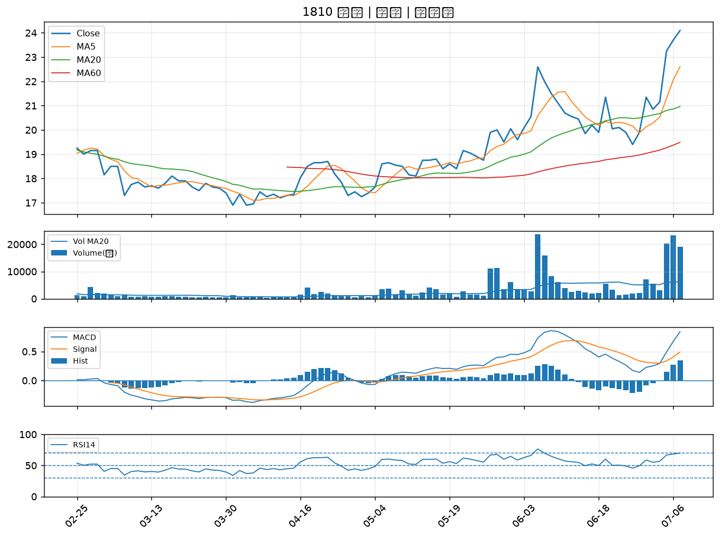
股票代號 | 股票名稱 | 市場 | 買進觀察分級 | 主力突破分數 | 圖表路徑
7799 | 禾榮科 | 上市 | A級 | 6 | output/charts/20260707/7799_禾榮科.png
6841 | 長佳智能 | 上櫃 | A級 | 6 | output/charts/20260707/6841_長佳智能.png
8016 | 矽創 | 上市 | A級 | 5 | output/charts/20260707/8016_矽創.png
4513 | 福裕 | 上櫃 | A級 | 4 | output/charts/20260707/4513_福裕.png
6259 | 百徽 | 上櫃 | A級 | 4 | output/charts/20260707/6259_百徽.png
1477 | 聚陽 | 上市 | A級 | 4 | output/charts/20260707/1477_聚陽.png
8131 | 福懋科 | 上市 | A級 | 4 | output/charts/20260707/8131_福懋科.png
3511 | 矽瑪 | 上櫃 | A級 | 4 | output/charts/20260707/3511_矽瑪.png
3625 | 西勝 | 上櫃 | A級 | 4 | output/charts/20260707/3625_西勝.png
4114 | 健喬 | 上櫃 | A級 | 4 | output/charts/20260707/4114_健喬.png
8071 | 能率網通 | 上櫃 | A級 | 3 | output/charts/20260707/8071_能率網通.png
2838 | 聯邦銀 | 上市 | B級 | 7 | output/charts/20260707/2838_聯邦銀.png
6712 | 長聖 | 上櫃 | B級 | 5 | output/charts/20260707/6712_長聖.png
6727 | 亞泰金屬 | 上櫃 | B級 | 4 | output/charts/20260707/6727_亞泰金屬.png
1409 | 新纖 | 上市 | B級 | 3 | output/charts/20260707/1409_新纖.png
2885 | 元大金 | 上市 | B級 | 3 | output/charts/20260707/2885_元大金.png
2458 | 義隆 | 上市 | B級 | 3 | output/charts/20260707/2458_義隆.png
3413 | 京鼎 | 上市 | B級 | 3 | output/charts/20260707/3413_京鼎.png
6213 | 聯茂 | 上市 | B級 | 3 | output/charts/20260707/6213_聯茂.png
2890 | 永豐金 | 上市 | B級 | 3 | output/charts/20260707/2890_永豐金.png
8932 | 智通* | 上櫃 | B級 | 3 | output/charts/20260707/8932_智通*.png
2836 | 高雄銀 | 上市 | B級 | 3 | output/charts/20260707/2836_高雄銀.png
6919 | 康霈* | 上市 | B級 | 2 | output/charts/20260707/6919_康霈*.png
1909 | 榮成 | 上市 | B級 | 2 | output/charts/20260707/1909_榮成.png
2352 | 佳世達 | 上市 | B級 | 2 | output/charts/20260707/2352_佳世達.png
2103 | 台橡 | 上市 | B級 | 2 | output/charts/20260707/2103_台橡.png
2880 | 華南金 | 上市 | B級 | 1 | output/charts/20260707/2880_華南金.png
5392 | 能率 | 上櫃 | B級 | 1 | output/charts/20260707/5392_能率.png
2892 | 第一金 | 上市 | B級 | 1 | output/charts/20260707/2892_第一金.png
1810 | 和成 | 上市 | B級 | 1 | output/charts/20260707/1810_和成.png

7799 禾榮科｜A級
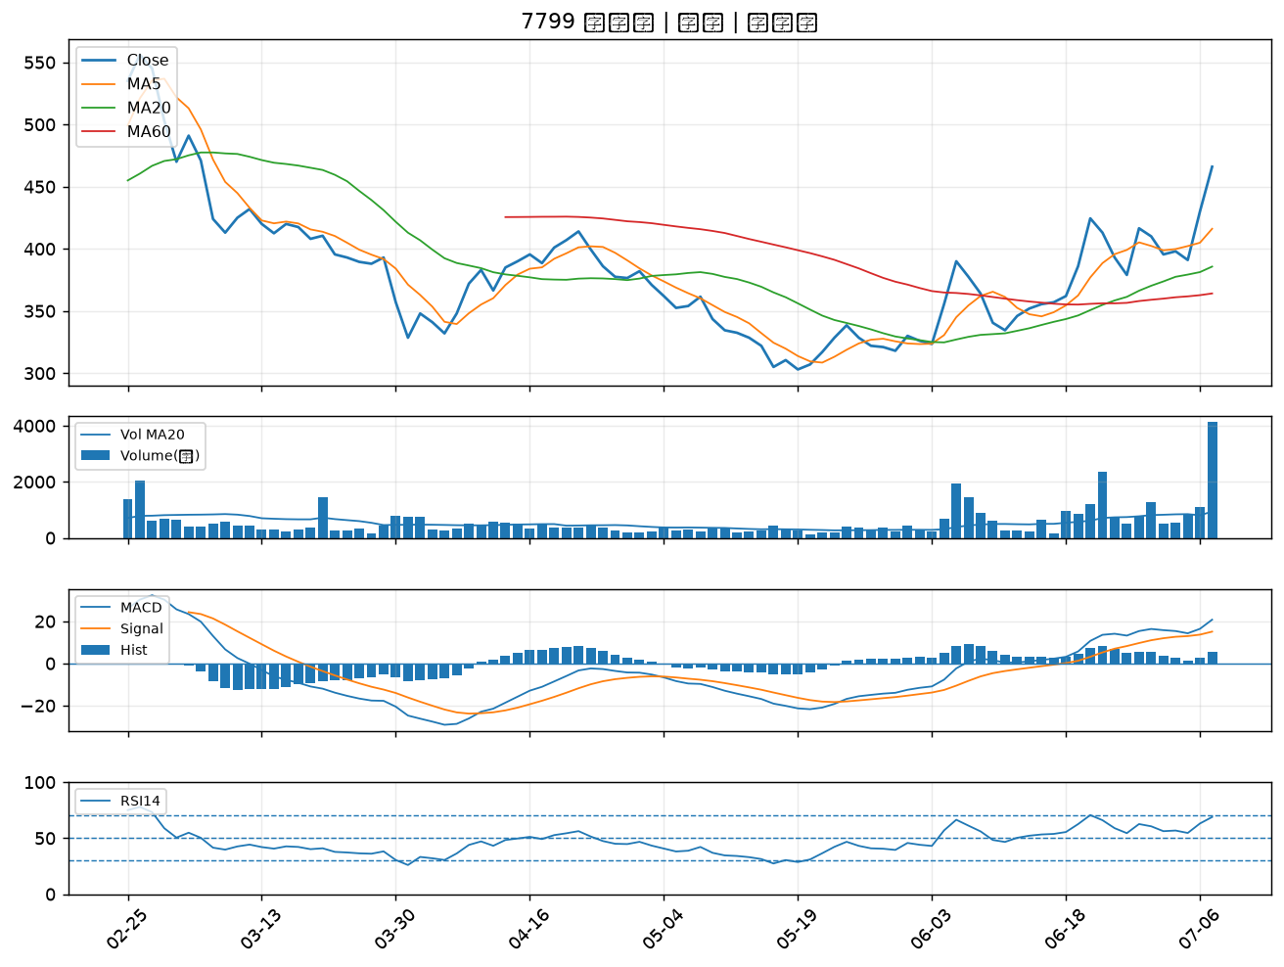

6841 長佳智能｜A級
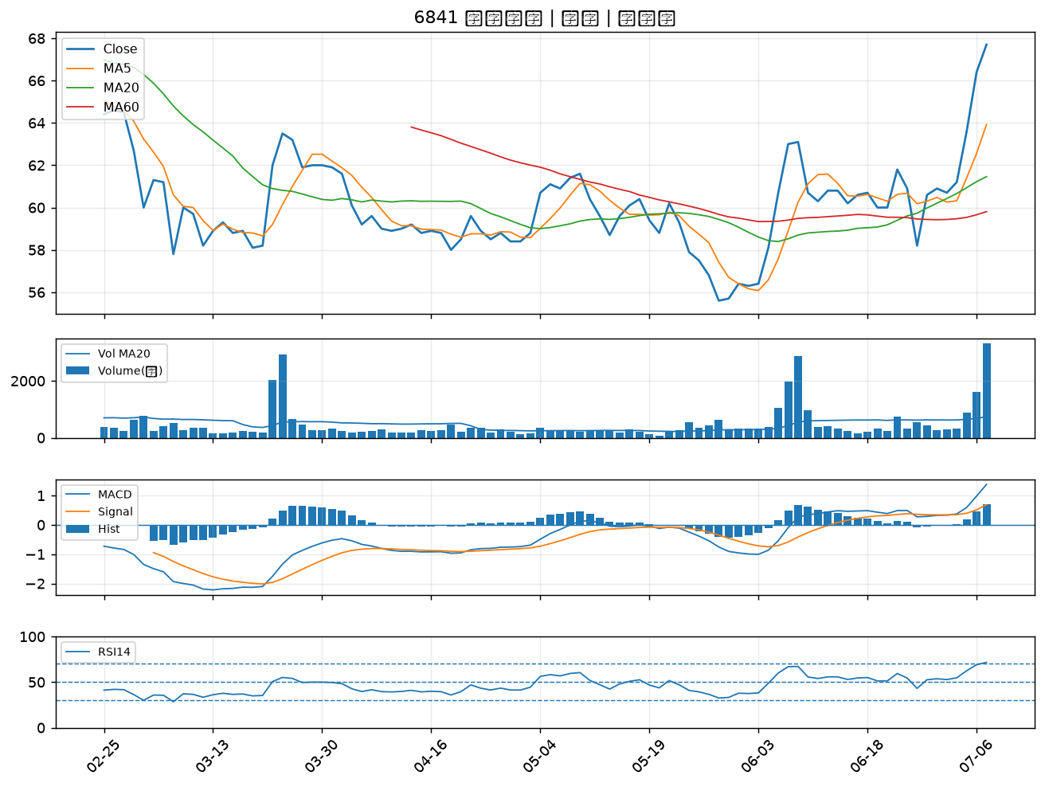

8016 矽創｜A級
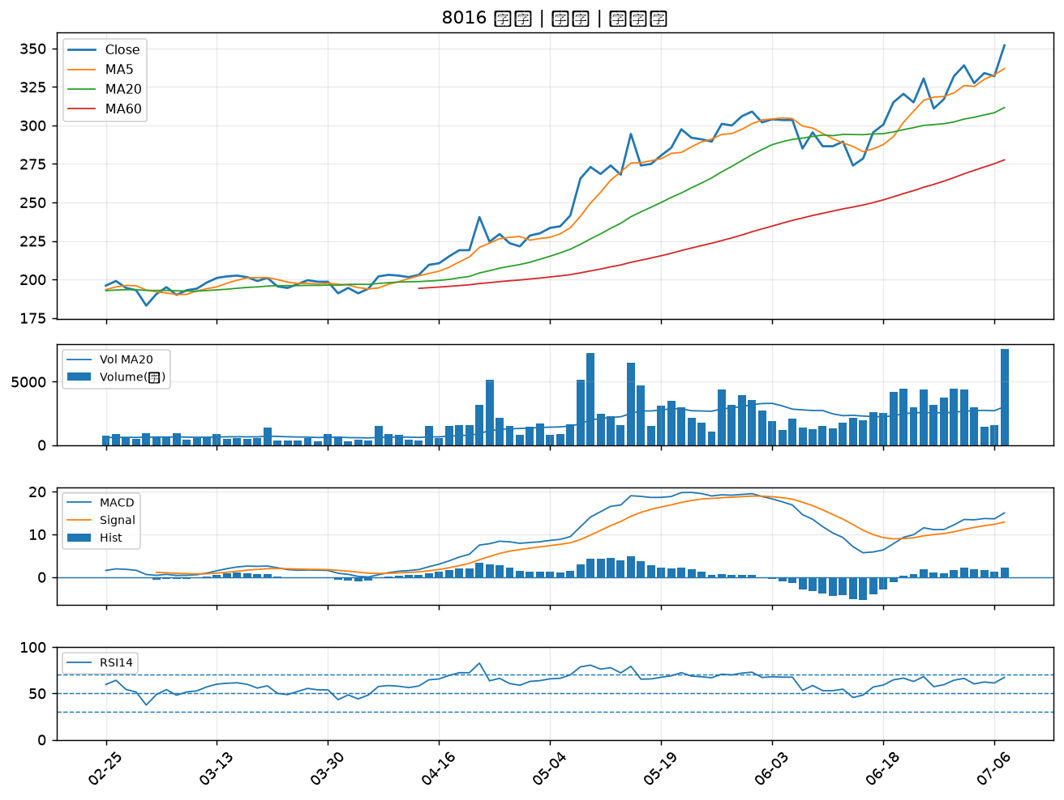

4513 福裕｜A級
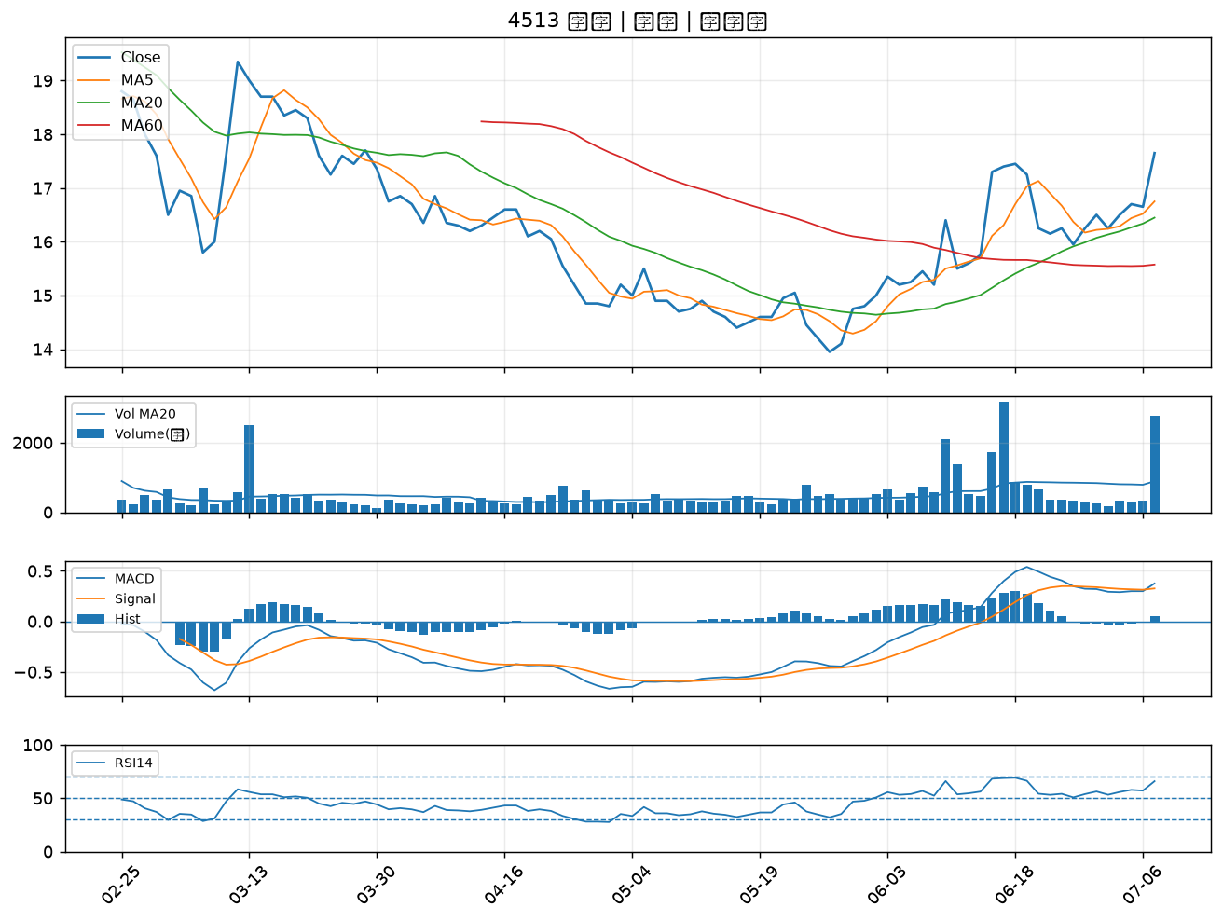

6259 百徽｜A級
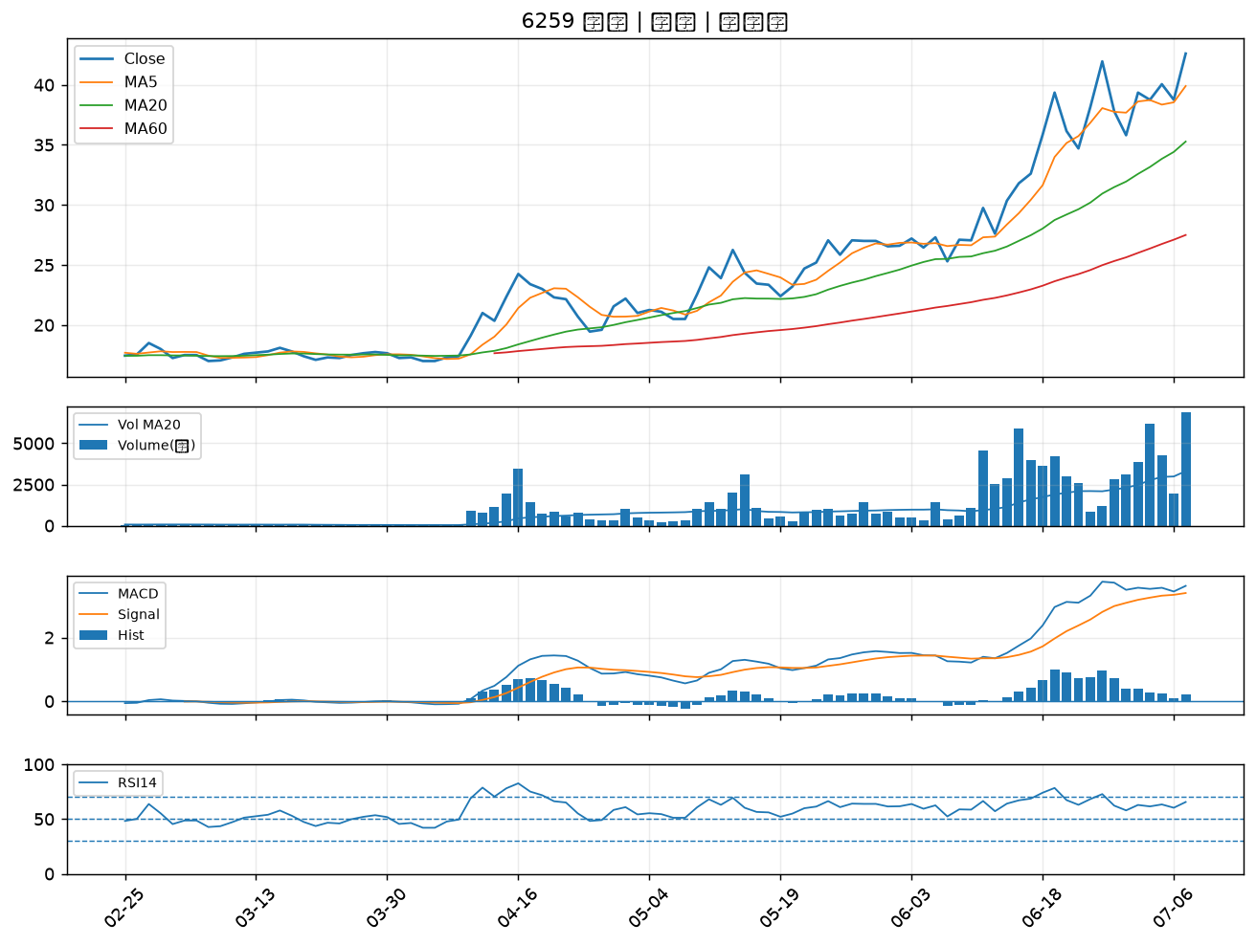

1477 聚陽｜A級
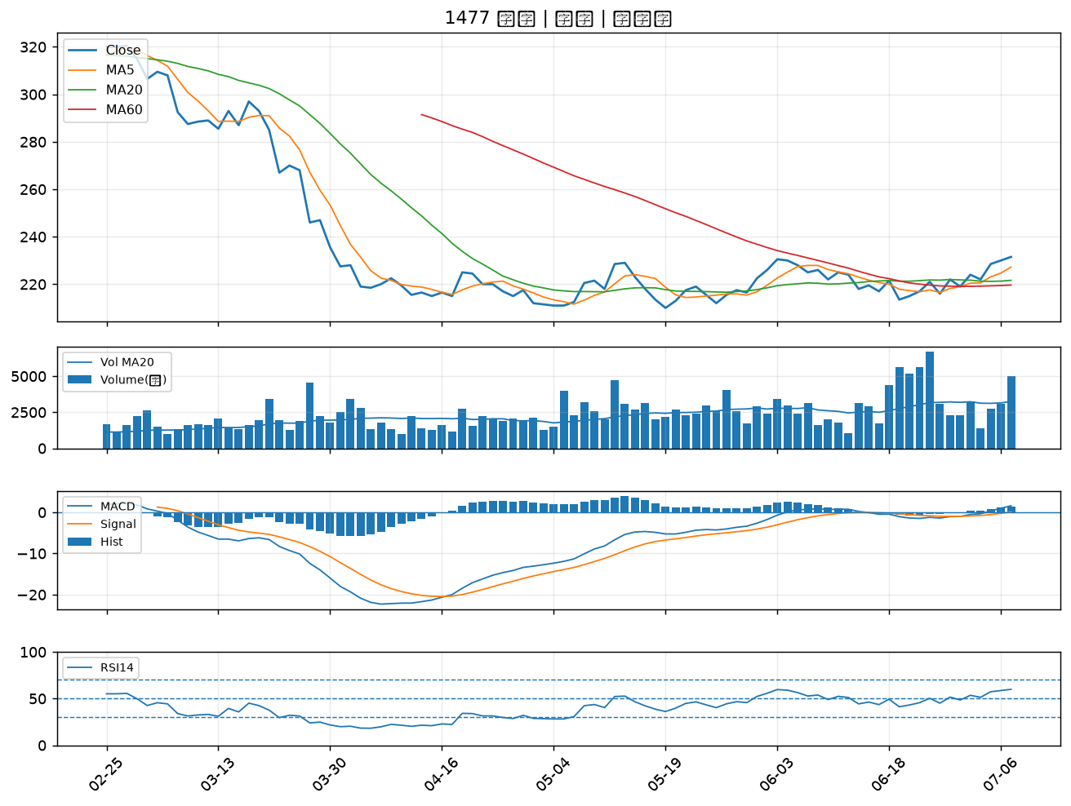

8131 福懋科｜A級
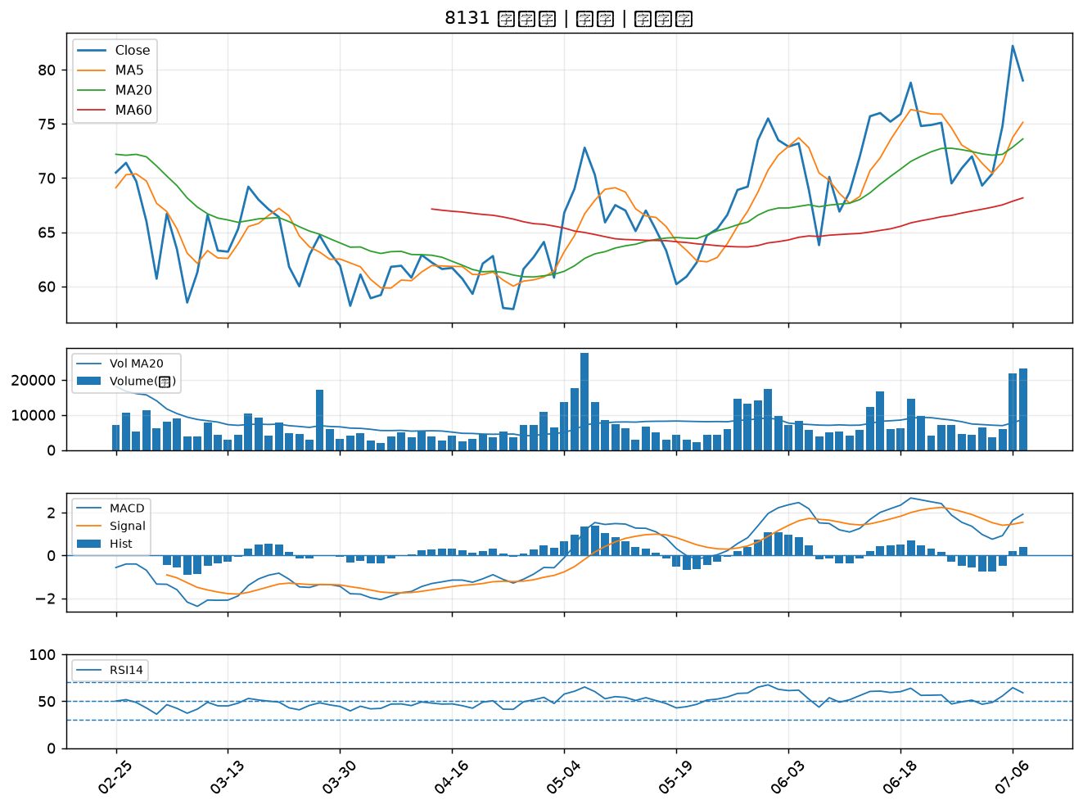

3511 矽瑪｜A級
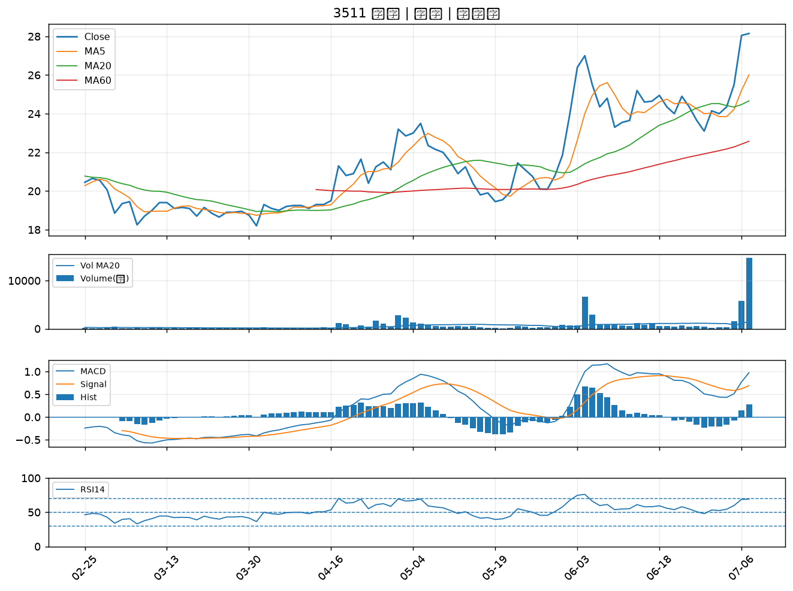

3625 西勝｜A級
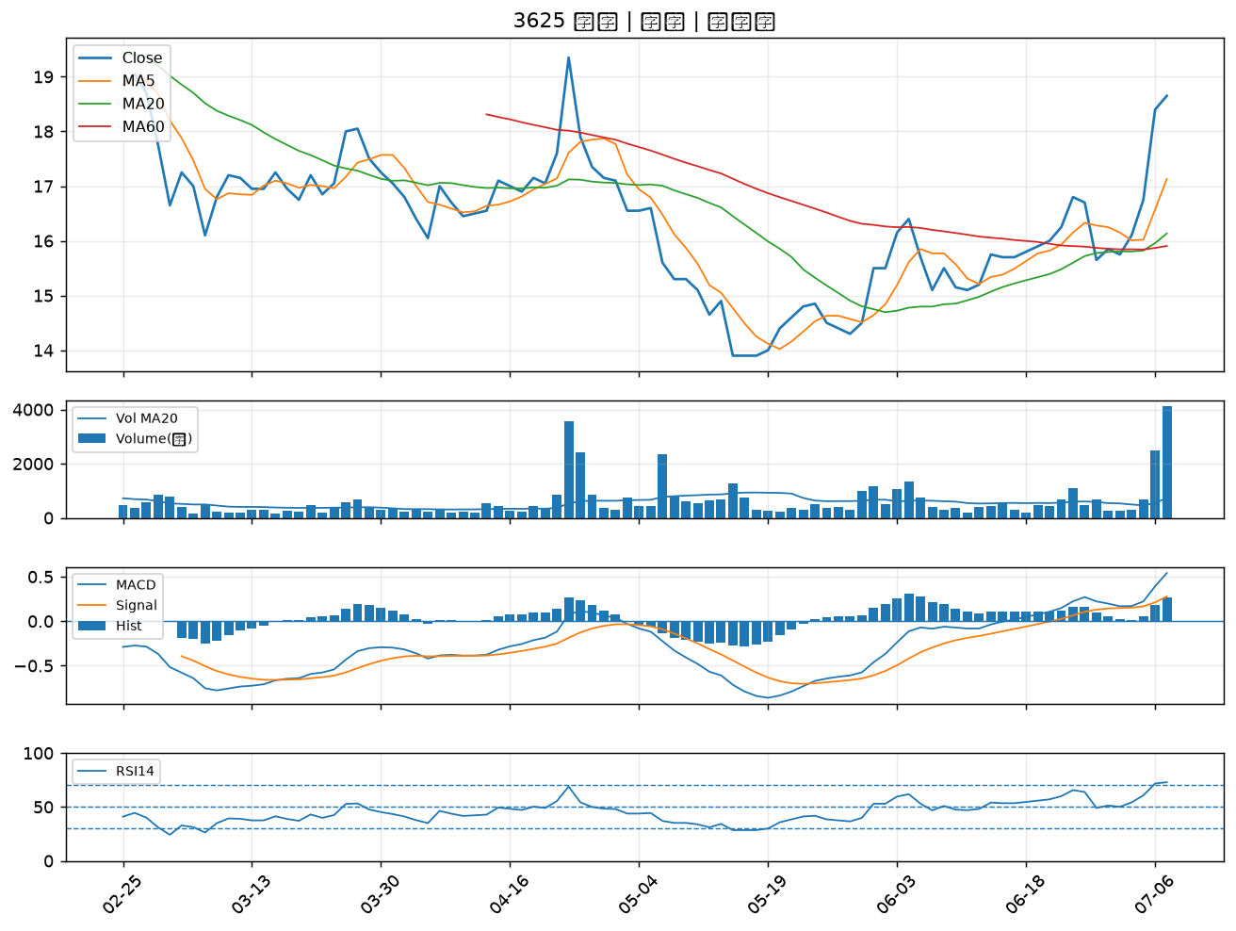

4114 健喬｜A級
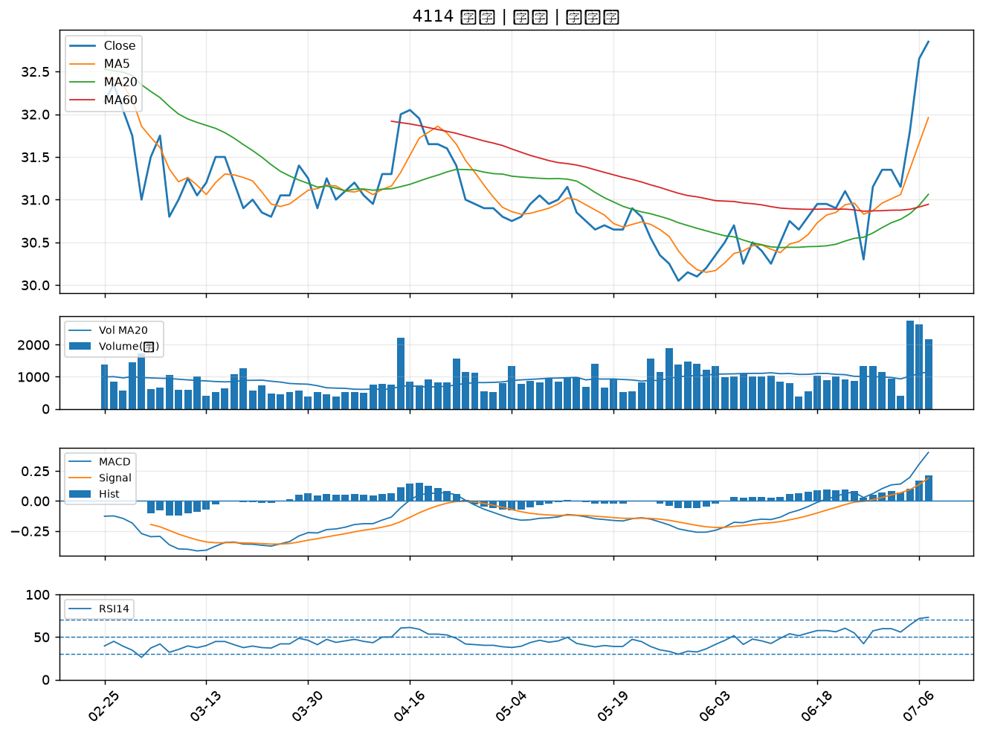

8071 能率網通｜A級
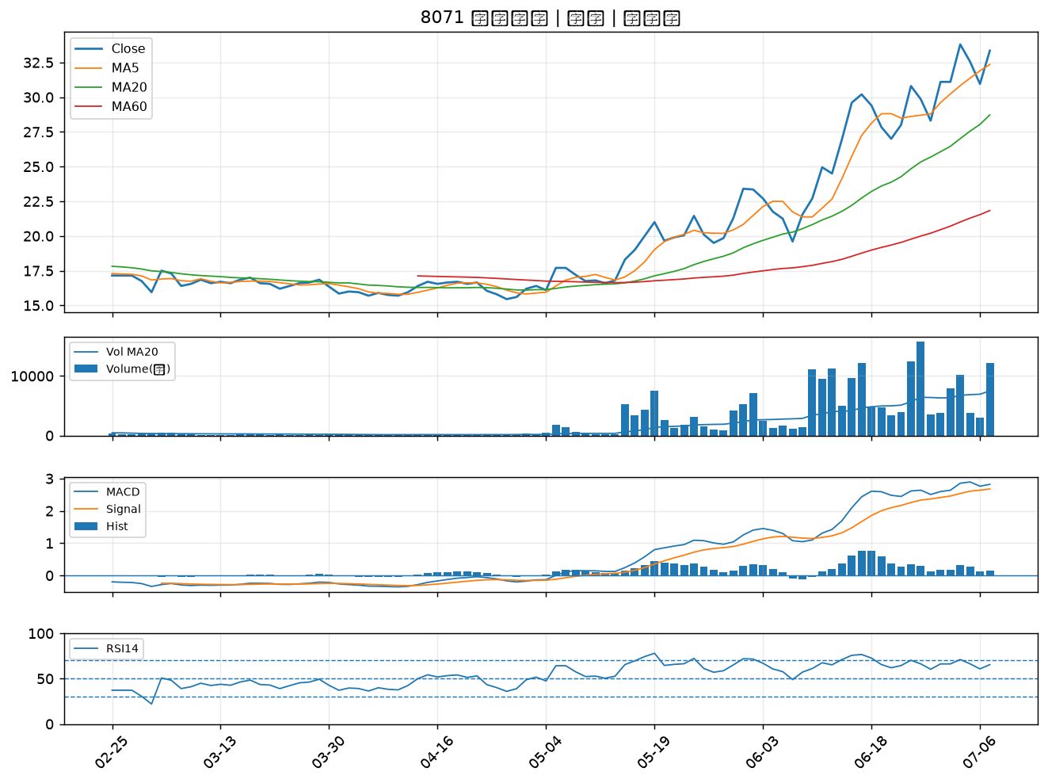

2838 聯邦銀｜B級
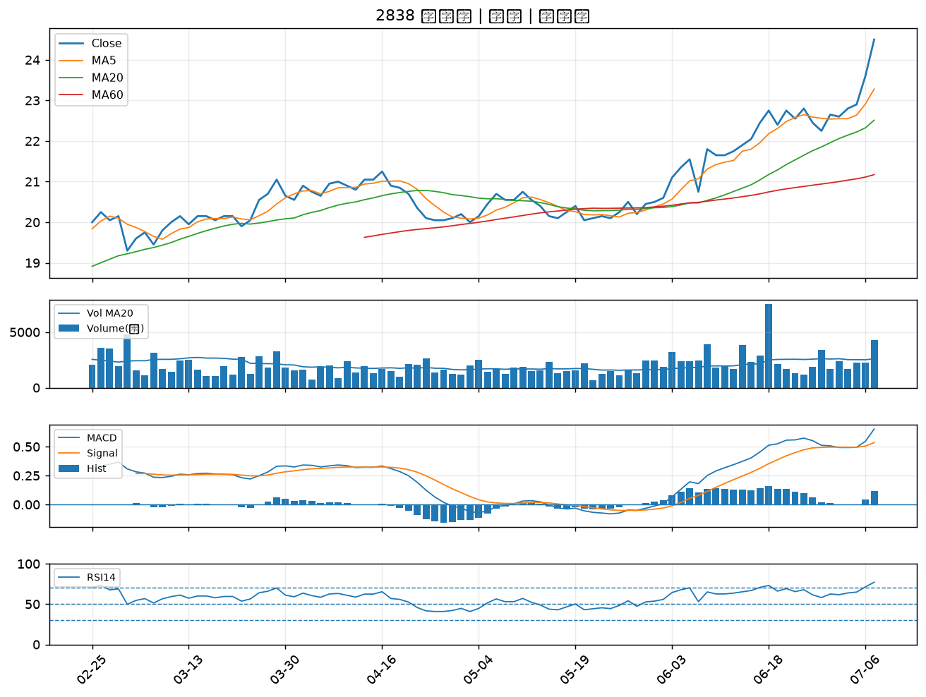

6712 長聖｜B級
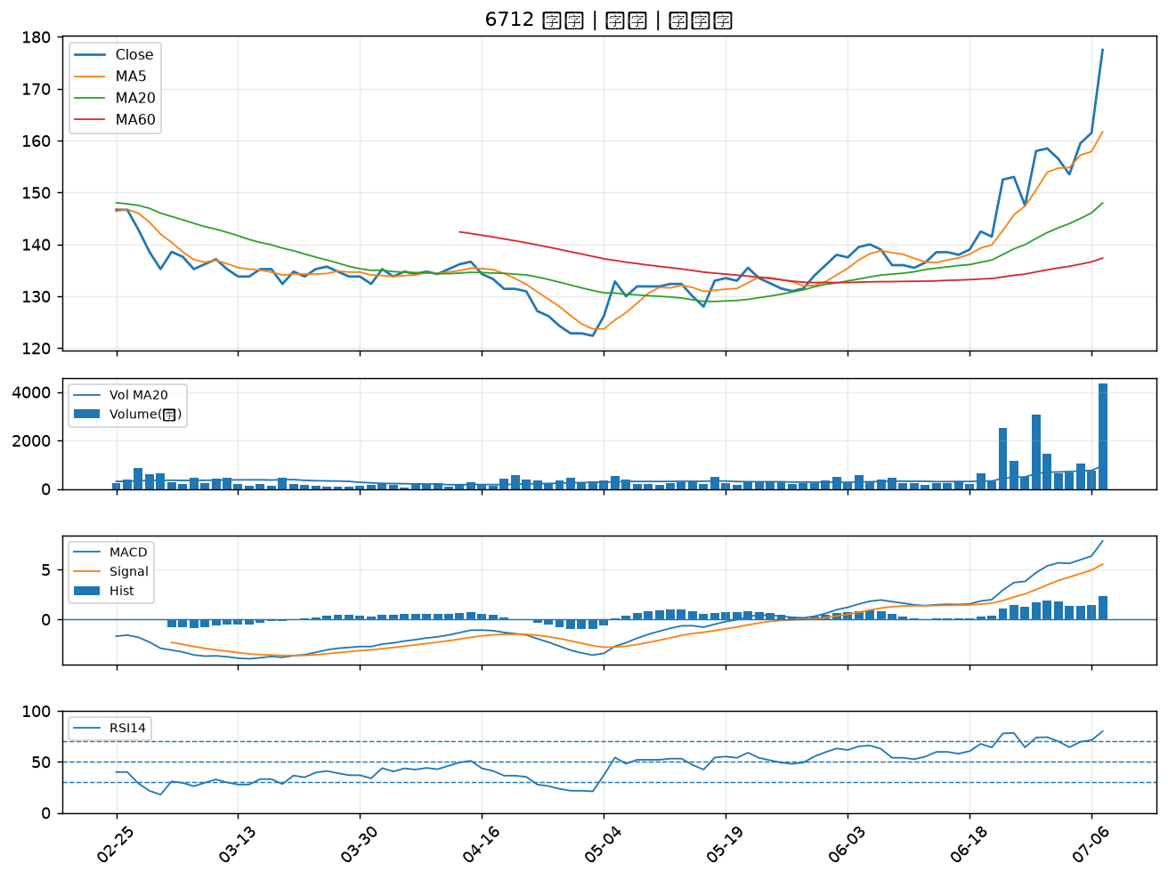

6727 亞泰金屬｜B級
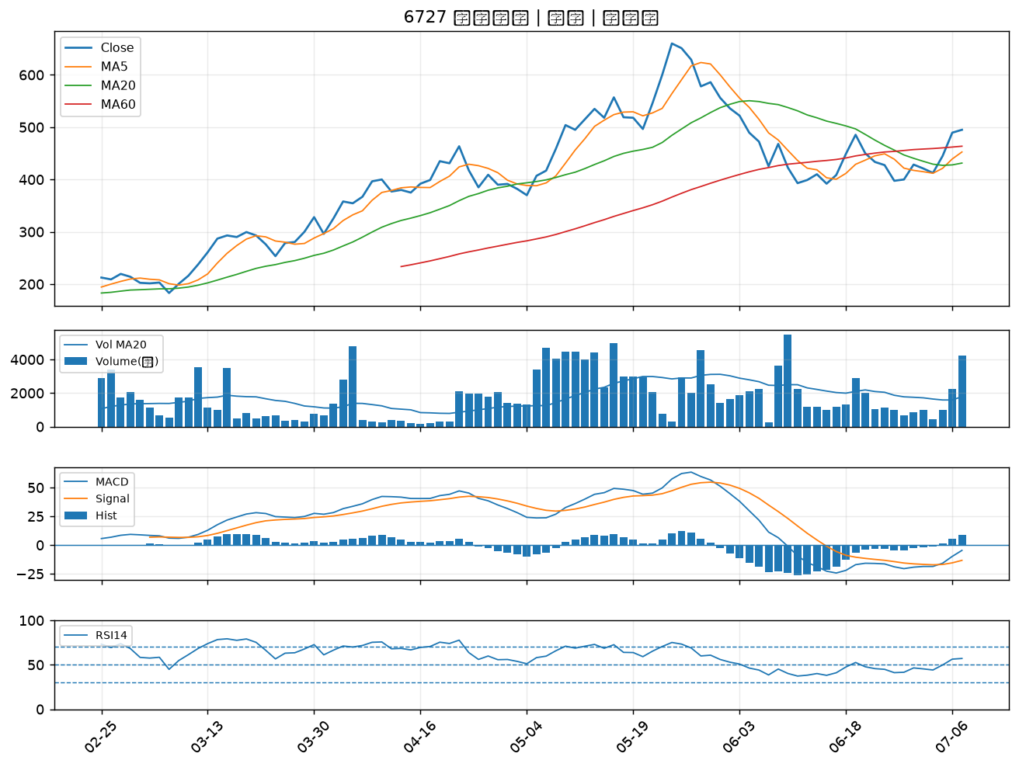

1409 新纖｜B級
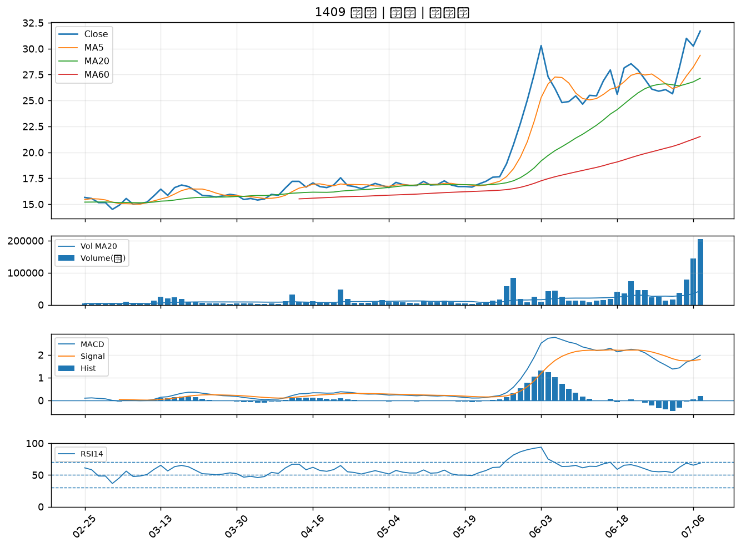

2885 元大金｜B級
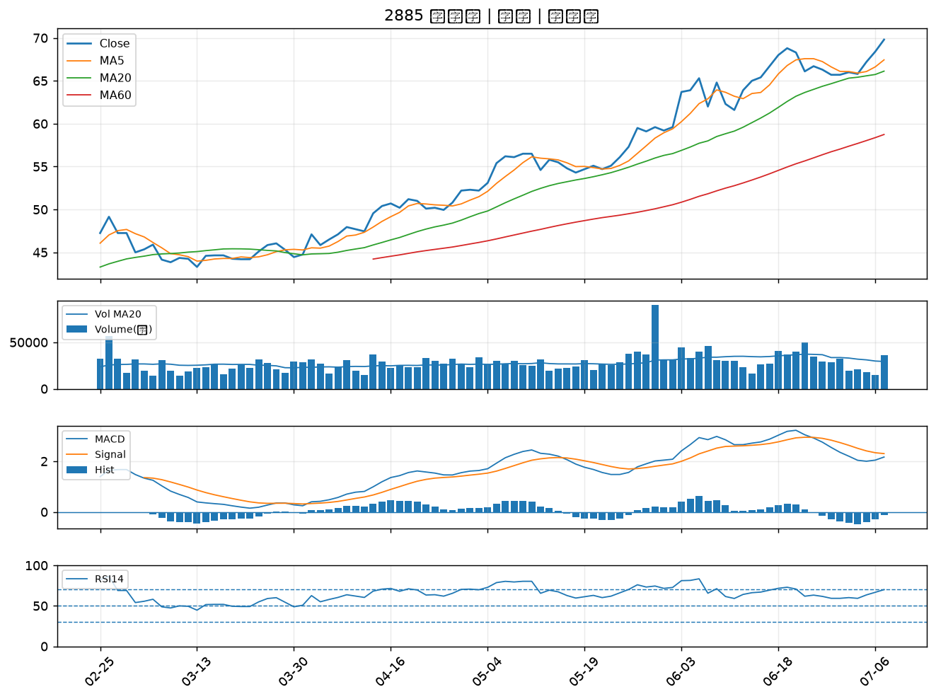

2458 義隆｜B級
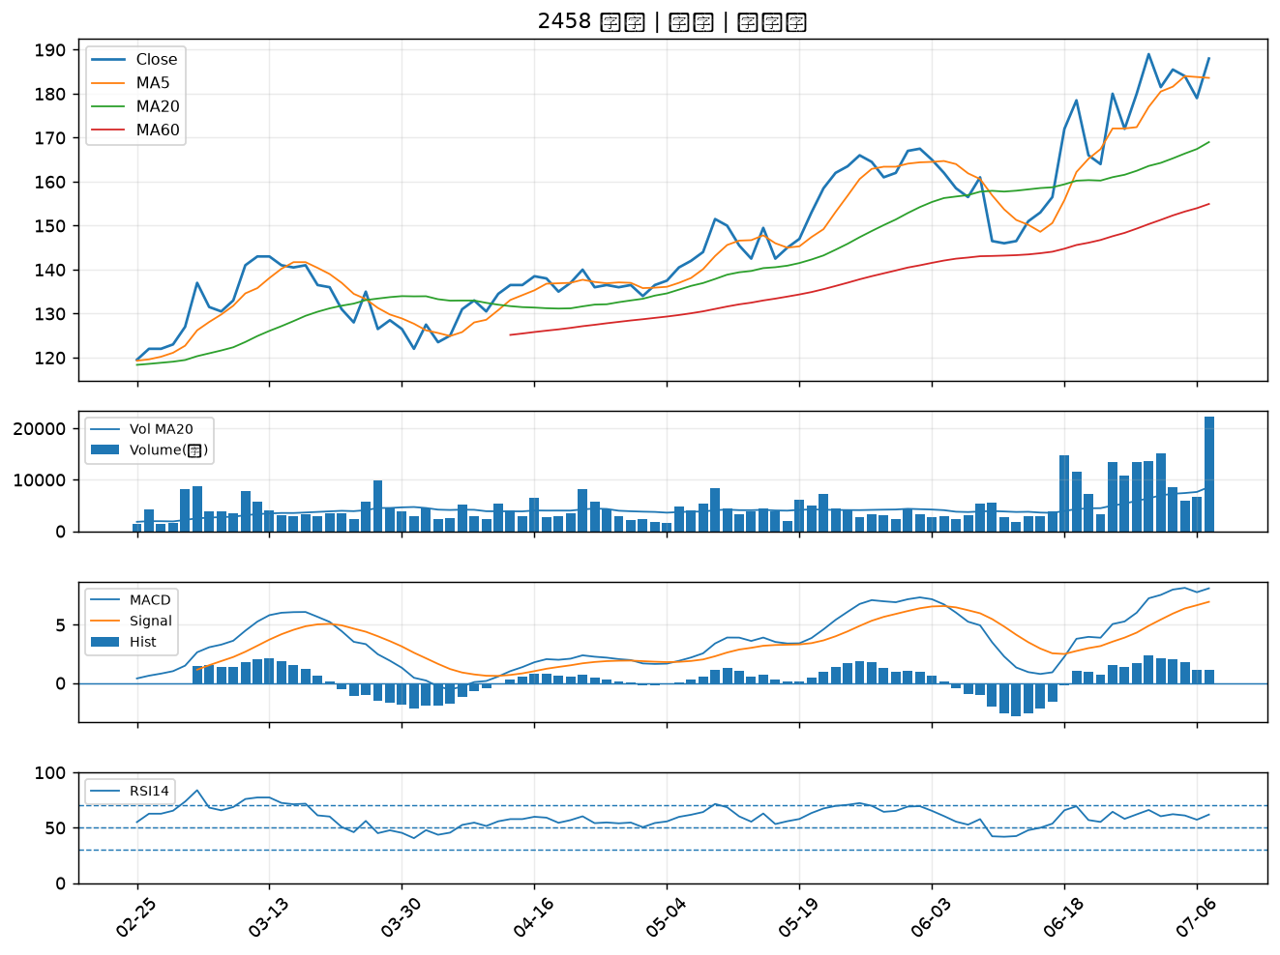

3413 京鼎｜B級
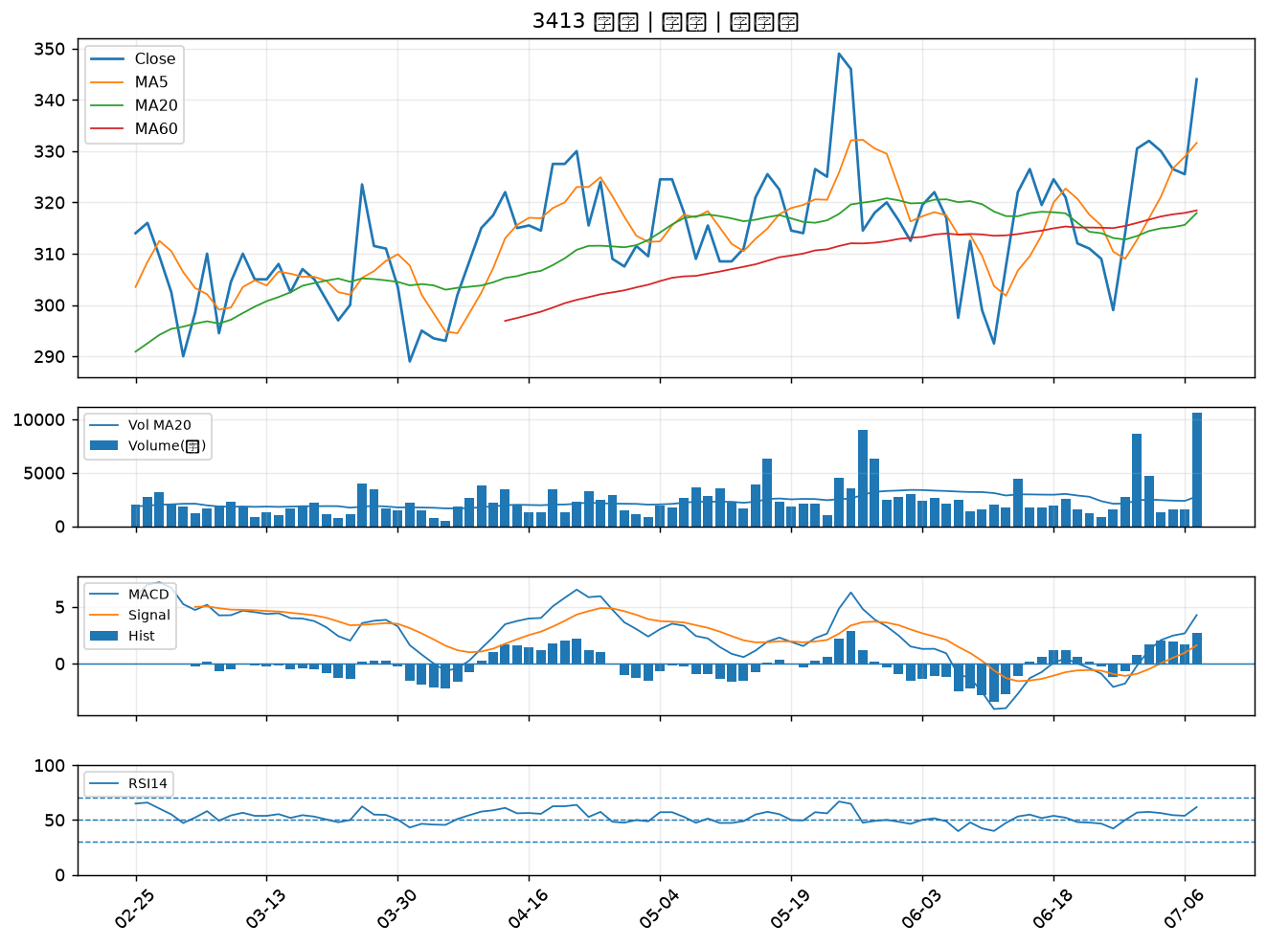

6213 聯茂｜B級
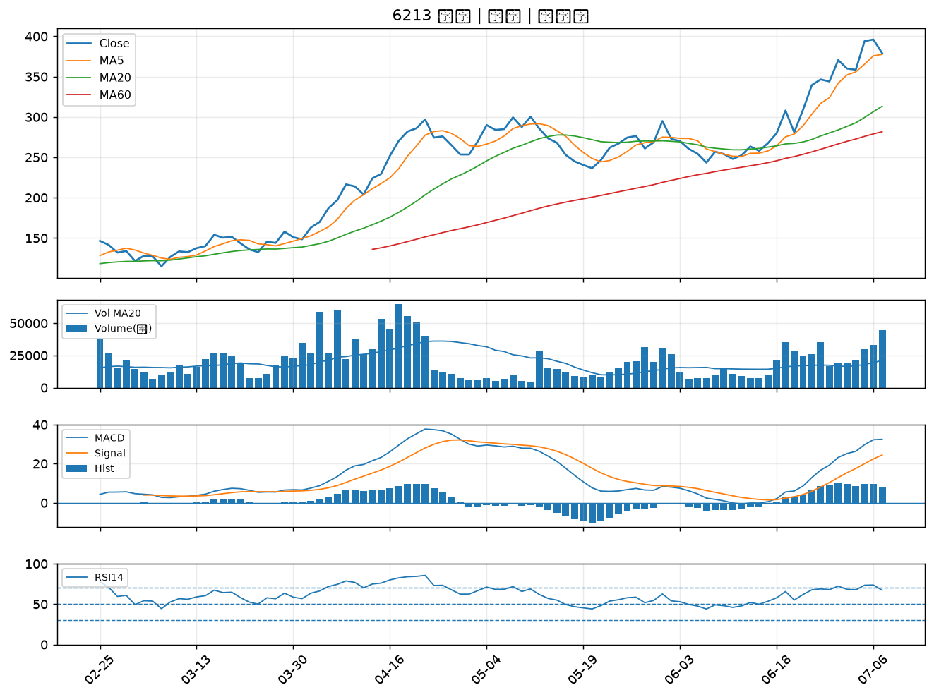

2890 永豐金｜B級
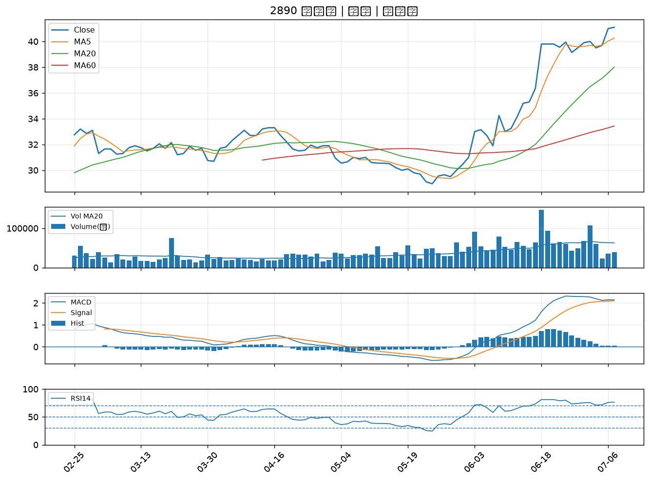

8932 智通*｜B級
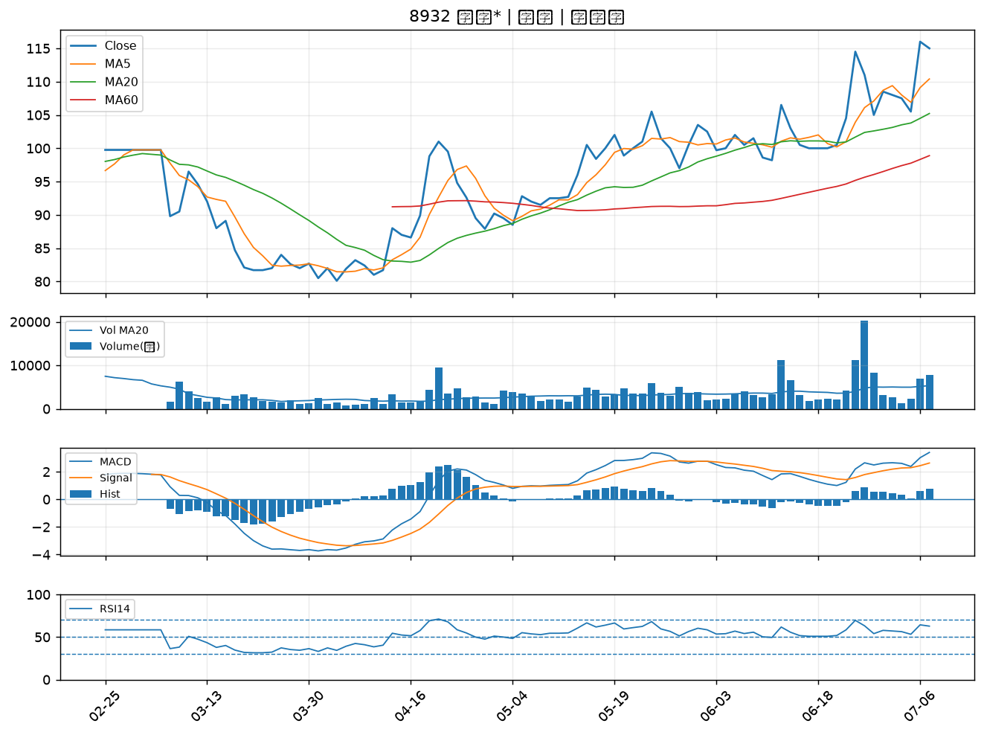

2836 高雄銀｜B級
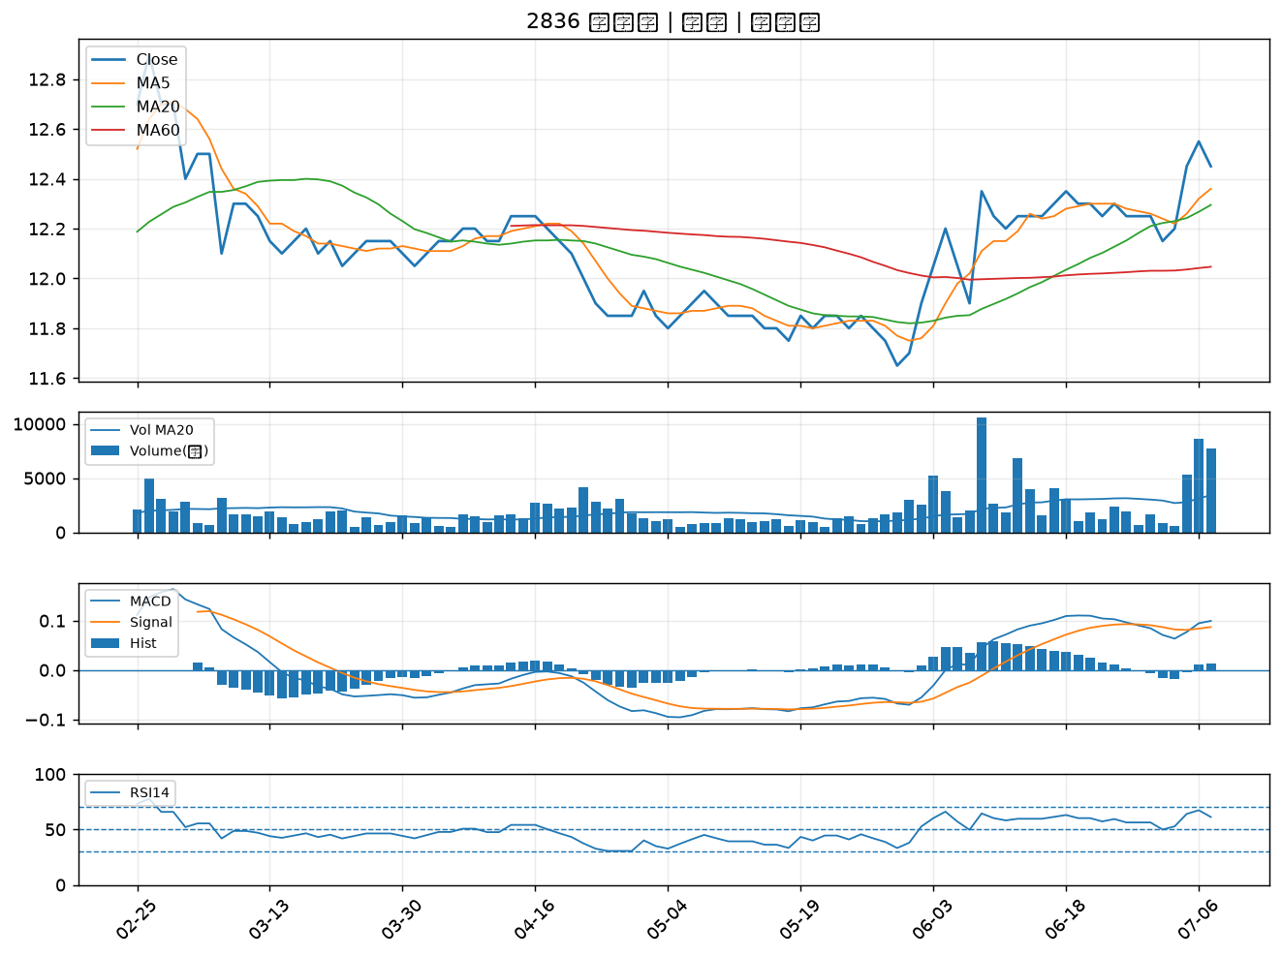

6919 康霈*｜B級
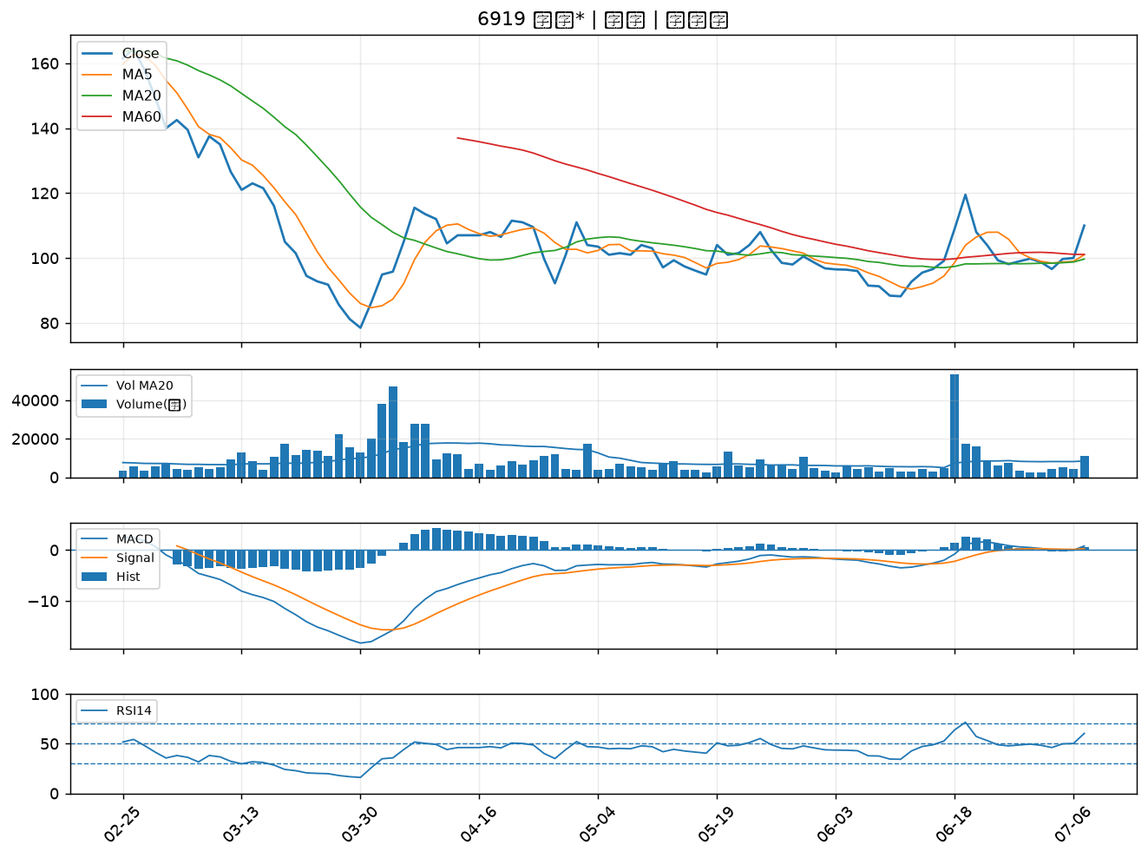

1909 榮成｜B級
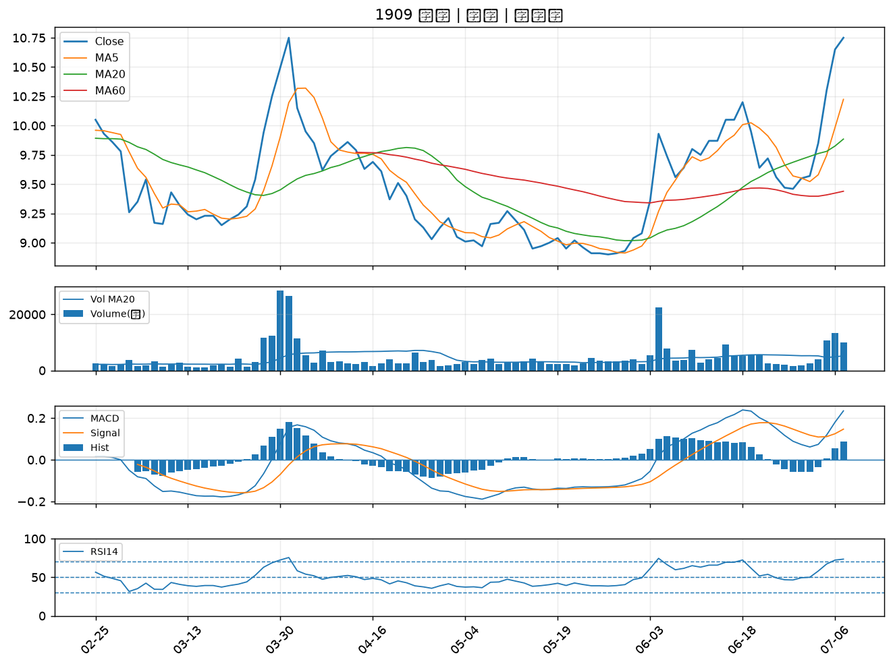

2352 佳世達｜B級
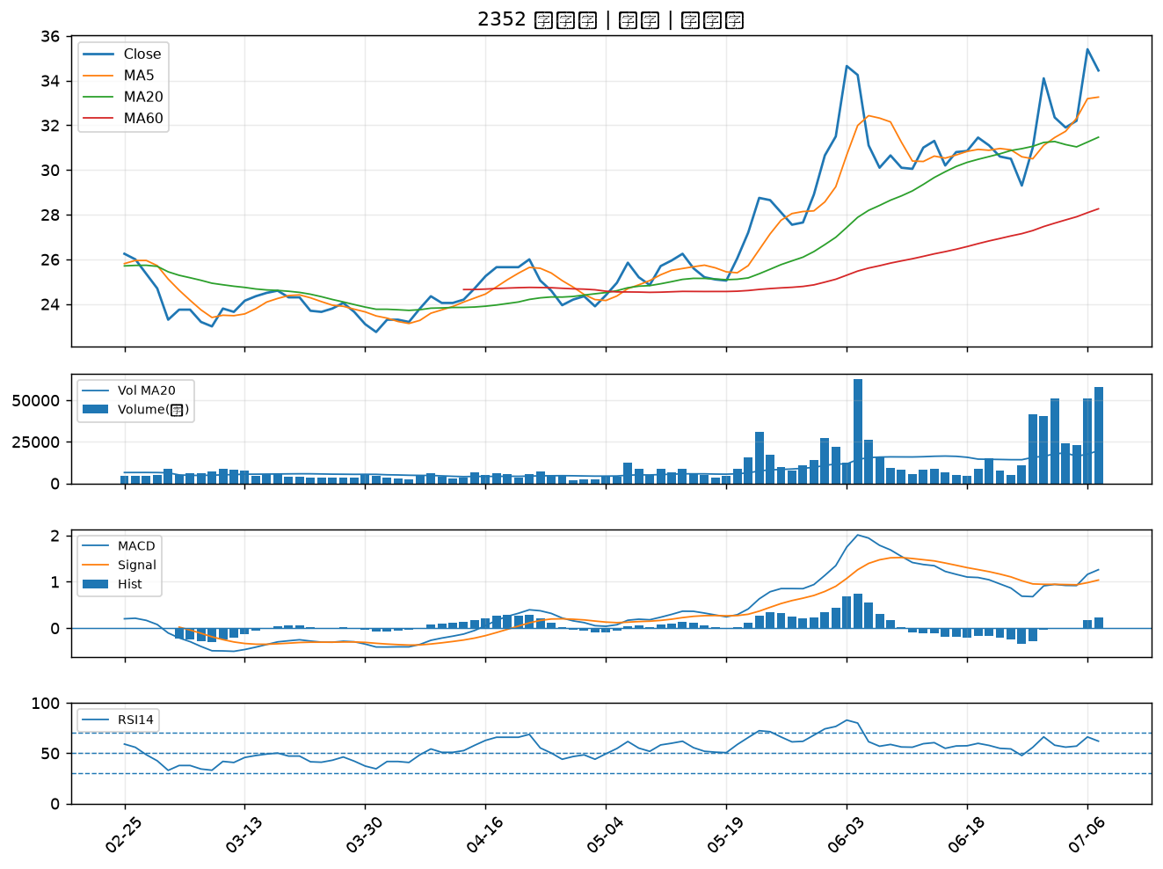

2103 台橡｜B級
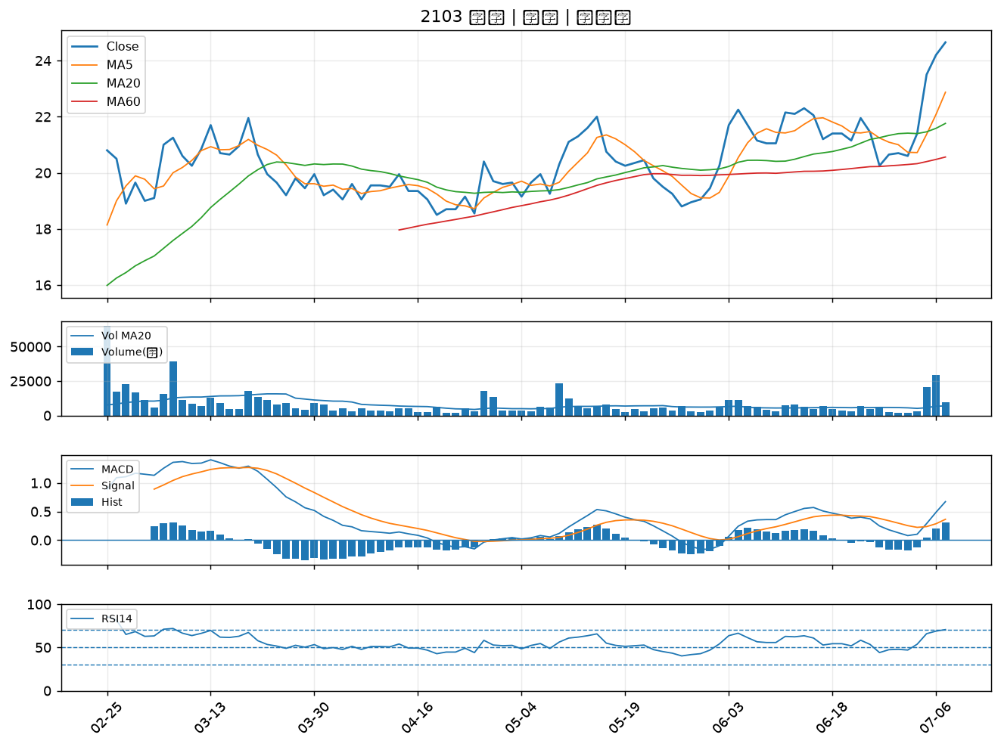

2880 華南金｜B級
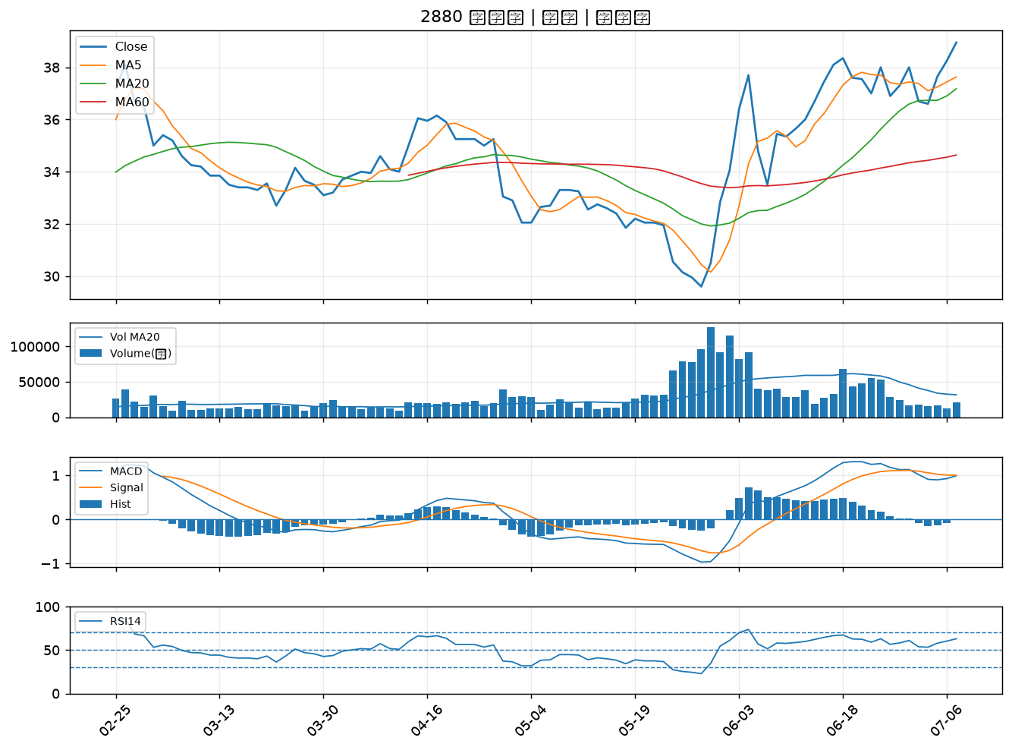

5392 能率｜B級
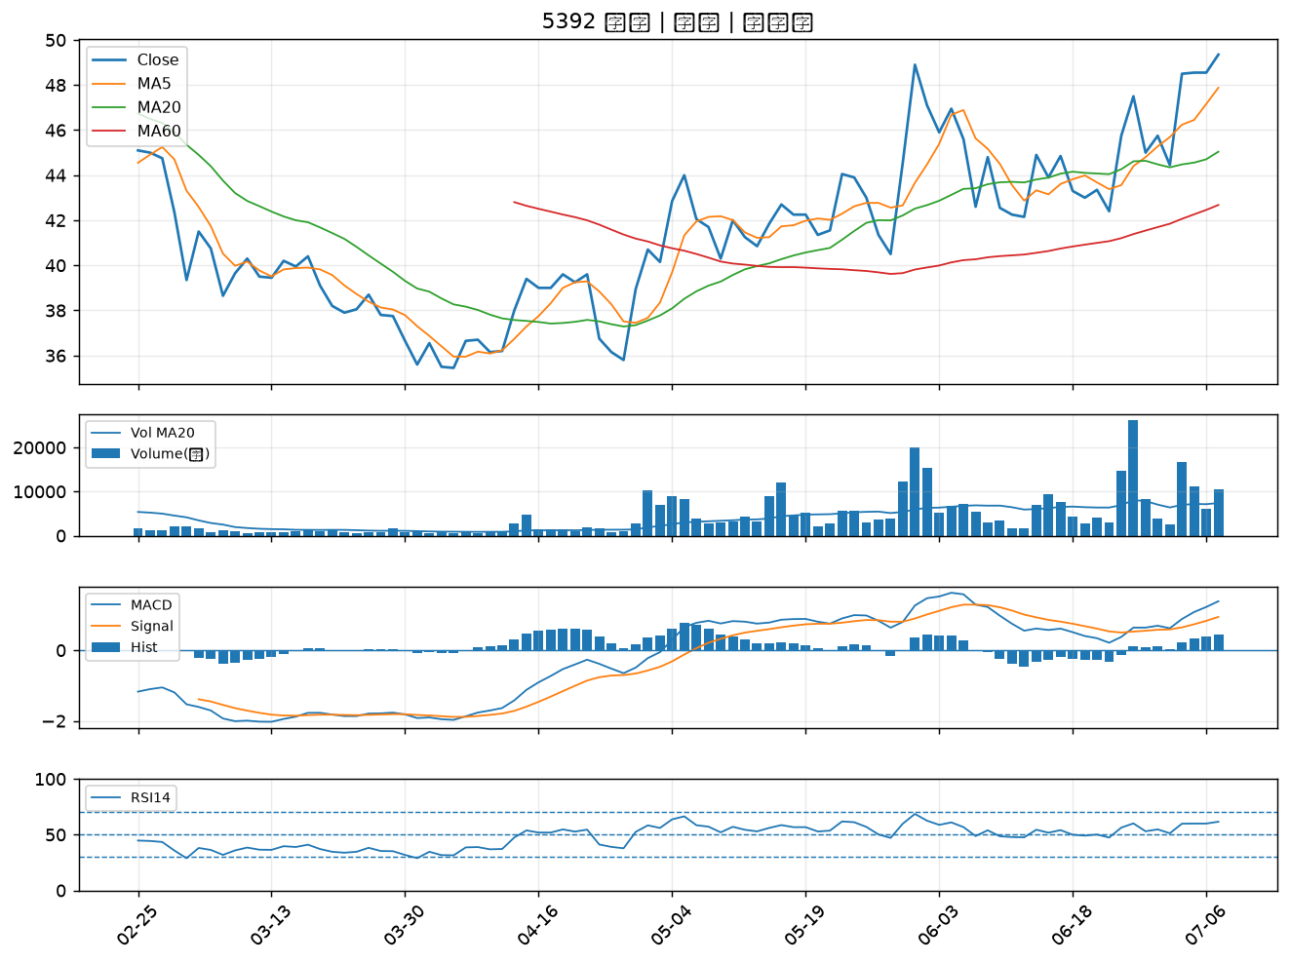

2892 第一金｜B級
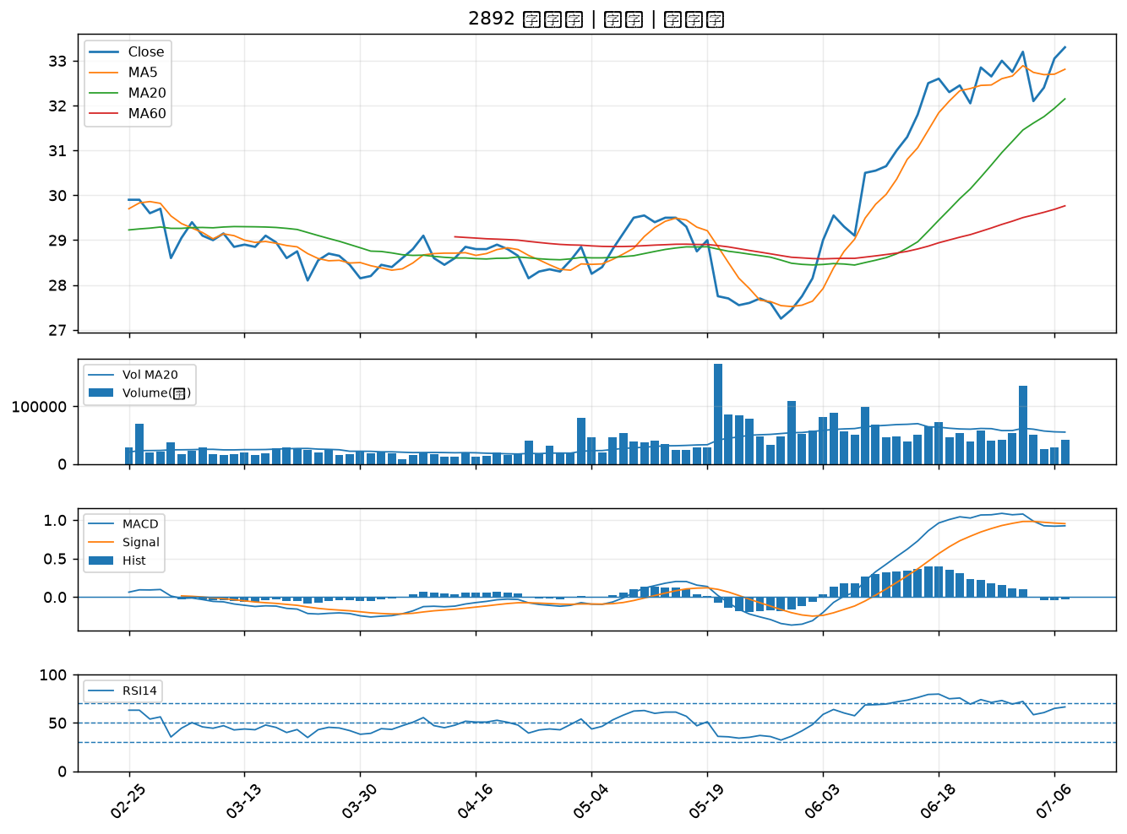

1810 和成｜B級

